关系图
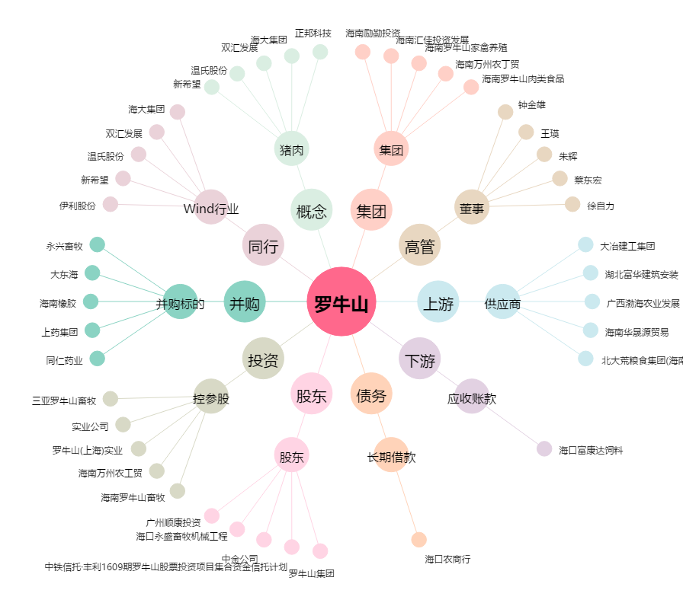
罗牛山[000735.SZ] - 关系概览图

